DATOS ABIERTOS QUIRIGICOS MES D
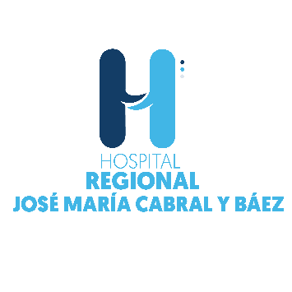

Hospital Regional Jose Maria Cabral Y Baez
Prodccion quirurgica DICIEMBRE 2022
ACTIVIDAD | CANTIDAD | MES | AÑO
Cirugia General | 171 | DICIEMBRE | 2022
Obstetricia | 0 | DICIEMBRE | 2022
Odontología | 0 | DICIEMBRE | 2022
Ortopedia | 140 | DICIEMBRE | 2022
Cirugía Maxilofacial Salud Bucal | 124 | DICIEMBRE | 2022
Ginecología | 2 | DICIEMBRE | 2022
Oftamología | 46 | DICIEMBRE | 2022
Urología | 65 | DICIEMBRE | 2022
Neurocirugía | 20 | DICIEMBRE | 2022
Recontructiva no Estética | 0 | DICIEMBRE | 2022
Cirugías Pediátrica | 0 | DICIEMBRE | 2022
Oncológica | 0 | DICIEMBRE | 2022
Cirugia de Reducción Salud Bucal | 17 | DICIEMBRE | 2022
Otros Procedimientos Quirúrgicos | 8 | DICIEMBRE | 2022
Cardiología | 0 | DICIEMBRE | 2022
Cirugía Plástica | 6 | DICIEMBRE | 2022
Dermatología | 0 | DICIEMBRE | 2022
Otorrinolaringología | 2 | DICIEMBRE | 2022
Trasplantes | 0 | DICIEMBRE | 2022
Totales | 601

